상품제안서
아이리버 스톰 아이스팬 휴대용 선풍기 | 상품코드: S40635

 |  |  |  |  |  |  | 02-713-8555 | www.synergygift.co.kr
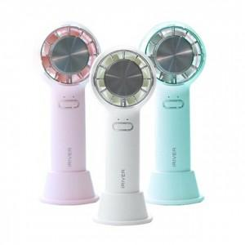 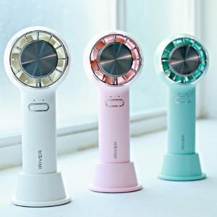

【상세/제작정보】

【인쇄/포장옵션】 | 레이저 / 포장지포장

【공급단가】 | 수량 | 20~ | 50~ | 100~ | 300~ | 1,000~
*VAT별도 | 블루 | 18,200원 | 17,920원 | 17,500원 | 16,800원 | 16,100원
 | 핑크 | 18,200원 | 17,920원 | 17,500원 | 16,800원 | 16,100원
 | 화이트 | 18,200원 | 17,920원 | 17,500원 | 16,800원 | 16,100원

【상품 URL】 | https://www.synergygift.co.kr:443/src/goods_detail.php?gdno=40635

